Parte 1
 | Factores de diseño
Combinación de tratamientos | A | B | AB | Puntajes (gol) |  |  |  | Total
"(1) | -1 | -1 | 1 | 52 | 38 | 40 | 45 | 175
a | 1 | -1 | -1 | 40 | 38 | 35 | 37 | 150
b | -1 | 1 | -1 | 37 | 38 | 36 | 32 | 143
ab | 1 | 1 | 1 | 38 | 30 | 37 | 38 | 143
 | 0 | 0 | 0 |  |  |  |  | 611
Calculo de Contraste

Contraste A | -25
Contraste B | -39
Contraste AB | 25

Calculo de Efecto

 | n | 4
 | k | 2

Efecto A | -3.125
Efecto B | -4.875
Efecto AB | 3.125

Calculo de Suma de Cuadrado SS

SS A | 39.0625
SS B | 95.0625
SS AB | 39.0625

Creación de Tabla ANOVA

 | Suma de Cuadrado | Grado de Libertad | Promedio de Cuadrados | F | F critico
A | 39.0625 | 1 | 39.0625 | 2.4007682458 | 4.75 | No significativo
B | 95.0625 | 1 | 95.0625 | 5.8425096031 | 4.75 | Significativo |  | F es mayot a F critico
AB | 39.0625 | 1 | 39.0625 | 2.4007682458 | 4.75 | No significativo
ERROR | 195.25 | 12 | 16.270833333
TOTAL | 368.4375 | 15

Y^2ijk | 23701 | - | 23332.5625

SS_Total | 368.4375

Coloque el modelo de regresión

$$y=B_{o}+B_{2}X_{2}+e$$
 |  |  | Donde el error es normalidad, varianza constante, e indepedencia

Ecuación Ajustada

 | Promedio de todas las observaciones |  | 38.1875

$$\hat{y}=B_{o}−\frac{efecto_{B}}{2}X_{2}$$

$$\hat{y}=38.1875−\frac{4.875}{2}X_{2}$$

Calcule los residuos

 | Factores de diseño
Combinación de tratamientos | A | B | AB | Espesor (um) |  |  |  | Total | Y ajustado | R1 | R2 | R3 | R4
"(1) | -1 | -1 | 1 | 52 | 38 | 40 | 45 | 175 | 35.75 | 16.25 | 2.25 | 4.25 | 9.25
a | 1 | -1 | -1 | 40 | 38 | 35 | 37 | 150 | 40.625 | -0.625 | -2.625 | -5.625 | -3.625
b | -1 | 1 | -1 | 37 | 38 | 36 | 32 | 143 | 35.75 | 1.25 | 2.25 | 0.25 | -3.75
ab | 1 | 1 | 1 | 38 | 30 | 37 | 38 | 143 | 40.625 | -2.625 | -10.625 | -3.625 | -2.625

Analisis de Residuos

 |  |  |  |  | RESIDUOS
16.25 | 2.25 | 4.25 | 9.25 |  | 16.25
-0.625 | -2.625 | -5.625 | -3.625 |  | 2.25
1.25 | 2.25 | 0.25 | -3.75 |  | 4.25
-2.625 | -10.625 | -3.625 | -2.625 |  | 9.25
 |  |  |  |  | -0.625
 |  |  |  |  | -2.625
 |  |  |  |  | -5.625
 |  |  |  |  | -3.625
 |  |  |  |  | 1.25
 |  |  |  |  | 2.25
 |  |  |  |  | 0.25
RESIDUOS VS Y AUSTADO
 |  |  |  |  | -3.75
RESIDUOS VS Factor B
 |  |  |  |  | -2.625
 |  |  |  |  | -10.625
 |  |  |  |  | -3.625
 |  |  |  |  | -2.625

Y AJUSTADO | RESIDUOS |  | FACTOR B | RESIDUOS
13.93725 | 16.25 |  | -1 | 16.25
13.93725 | 2.25 |  | -1 | 2.25
13.93725 | 4.25 |  | 1 | 4.25
13.93725 | 9.25 |  | 1 | 9.25
14.77325 | -0.625 |  | -1 | -0.625
14.77325 | -2.625 |  | -1 | -2.625
14.77325 | -5.625 |  | 1 | -5.625
14.77325 | -3.625 |  | 1 | -3.625
14.0045 | 1.25 |  | -1 | 1.25
14.0045 | 2.25 |  | -1 | 2.25
14.0045 | 0.25 |  | 1 | 0.25
14.0045 | -3.75 |  | 1 | -3.75
14.8405 | -2.625 |  | -1 | -2.625
14.8405 | -10.625 |  | -1 | -10.625
14.8405 | -3.625 |  | 1 | -3.625
14.8405 | -2.625 |  | 1 | -2.625

 |  |  |  |  |  |  |  |  |  |  |  |  | ESTADISTICA DESCRIPTIVA |  | VALOR SIGNIFICATIVO
 |  |  |  |  | GRAFICO DE PROBABILIDAD
HISTOGRAMA |  |  |  |  |  |  |  |  |  |  |  |  | RESIDUOS
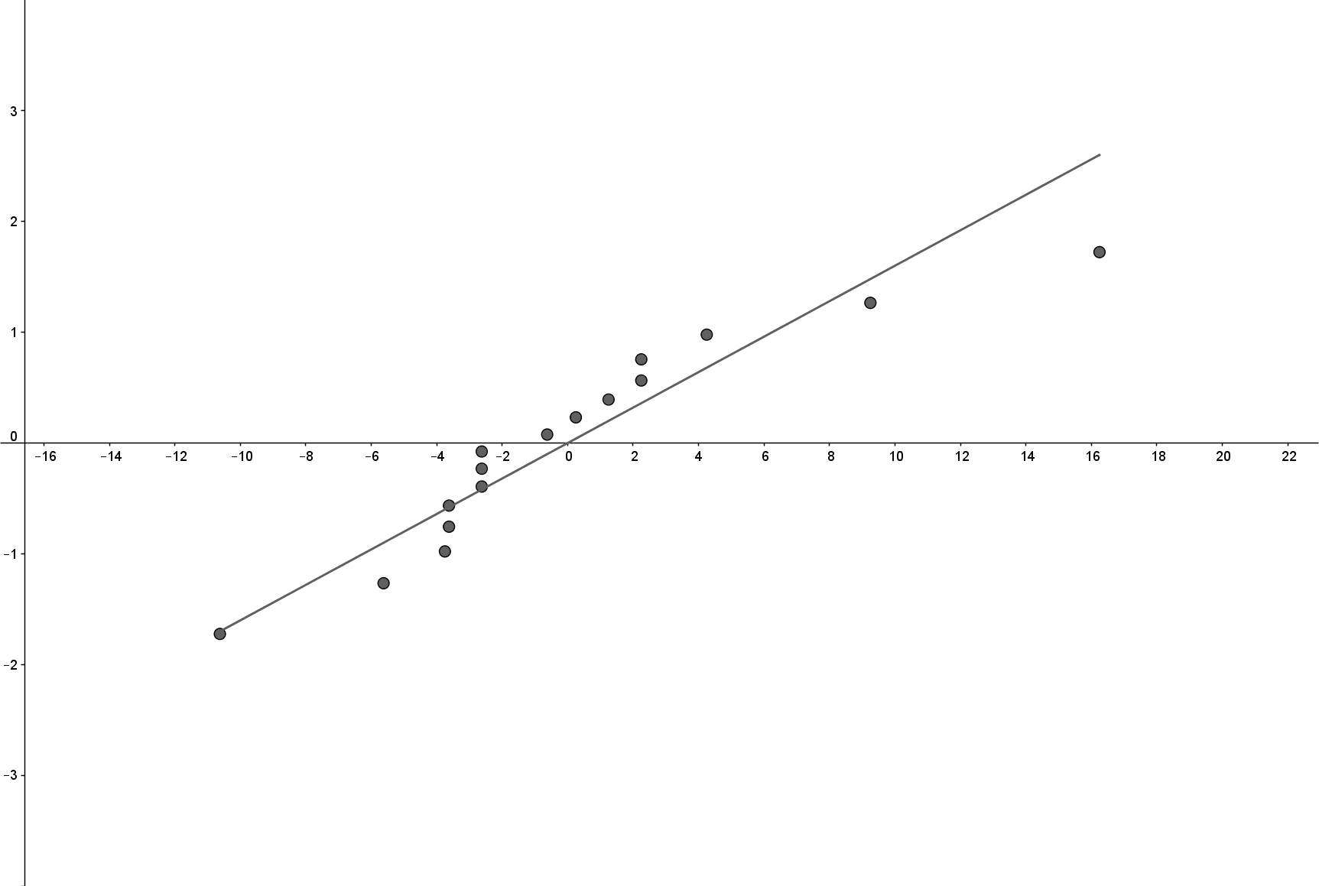
 |  |  |  |  |  |  |  |  |  |  |  |  | Media | 0
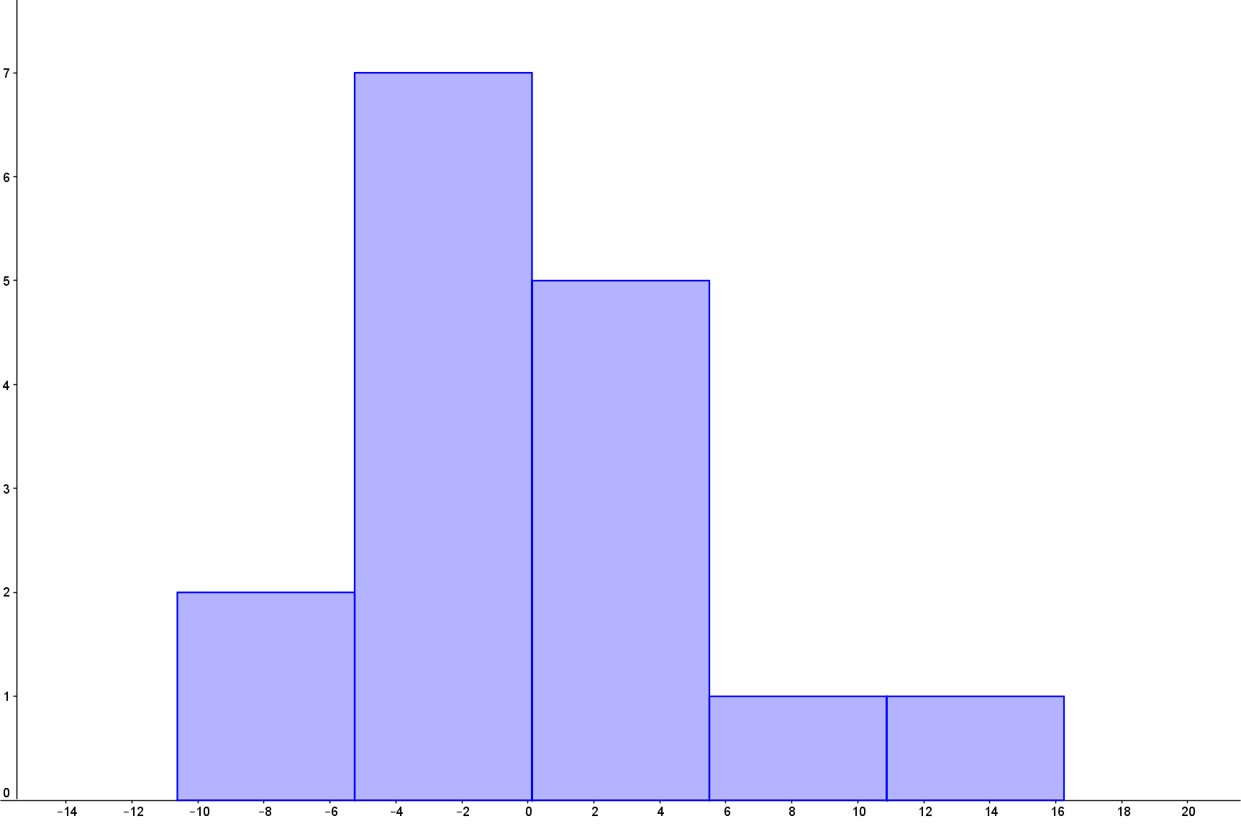
 |  |  |  |  |  |  |  |  |  |  |  |  | Error típico | 1.5617498199
 |  |  |  |  |  |  |  |  |  |  |  |  | Mediana | -1.625
 |  |  |  |  |  |  |  |  |  |  |  |  | Moda | -2.625
 |  |  |  |  |  |  |  |  |  |  |  |  | Desviación estándar | 6.2469992797
 |  |  |  |  |  |  |  |  |  |  |  |  | Varianza de la muestra | 39.025
 |  |  |  |  |  |  |  |  |  |  |  |  | Curtosis | 2.3008939784
 |  |  |  |  |  |  |  |  |  |  |  |  | Coeficiente de asimetría | 1.1263539031
 |  |  |  |  |  |  |  |  |  |  |  |  | Rango | 26.875
 |  |  |  |  |  |  |  |  |  |  |  |  | Mínimo | -10.625
 |  |  |  |  |  |  |  |  |  |  |  |  | Máximo | 16.25
 |  |  |  |  |  |  |  |  |  |  |  |  | Suma | 0
 |  |  |  |  |  |  |  |  |  |  |  |  | Cuenta | 16

 |  |  |  |  |  |  |  |  |  |  |  |  | No hay normalidad por que los valores de Curtosis y Coeficioente no estan cercanos al

